Cotizacion
 |  | FOLIO: SP-A260121 |  | 2026-01-27 |  |  | FOLIO: SP-A260121 |  | 2026-01-27
 |  | CLIENTE: | Serviacero Comercial |  |  |  | CLIENTE: | Serviacero Comercial
 |  | DIRECCIÓN: | Cto. Oleoducto 212, Ciudad Industrial, 37490 León de los Aldama, Gto. |  |  |  | DIRECCIÓN: | Cto. Oleoducto 212, Ciudad Industrial, 37490 León de los Aldama, Gto.

 |  | CONTACTO: | Ing. Alejandro Bocanegra |  |  |  | CONTACTO: | Ing. Alejandro Bocanegra
 |  | CORREO: |  |  |  |  | CORREO:
 |  | TELEFONO: |  |  |  |  | TELEFONO:
CANT. | DESCRIPCIÓN |  |  | C/U | IMPORTE | Archivos Adjuntos:
 | Suministro de Material |  |  | $9,894.64 | $9,894.64
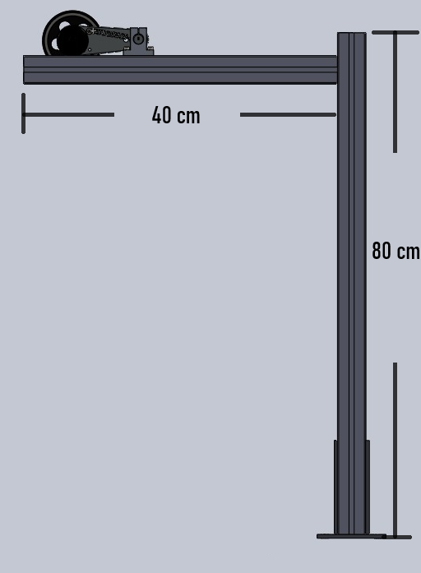
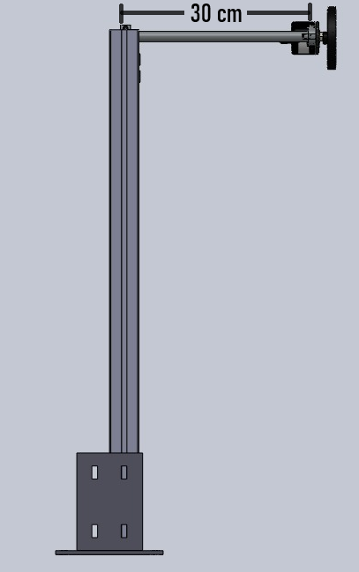
1 | Base de con resorte para encoder de medida
1 | Rueda de medida de encoder
1 | SSoporte, perfil de aluminio 45x45mm para base de encoder
1 | Tornilleria para fijacion y ensamble
4 | Barrenanclas 3/8"
1 | Escuadras para perfil de aluminio 45 x45
4 | Tubo Conduit 1/2" pared delgada (1 mm), et. verde, 3 m
5 | Codos etiqueta verde de 1/2"
10 | Cople Tipo Americano Pared Delgada 1/2 "
5 | Conector Conduit 1/2"
1 | Caja De Registro Estanca IP55 8x8x4.5
10 | Metros cable control 5 x 20 awg 0.50mm2
1 | Riel unicanal
7 | Abrazaderas unicanal
14 | Taquete arpon 1/4X2-1/4
10 | Conector Rapido Cableado Electrico 28-12 Awg 1 Via
1 | Cople etiqueta amarilla 1/2"
 | Actividades a Realizar
 | Diseño, fabricación y ensablado de soporte para encoder E500-3-T-24 AUTONICS |  |  | $8,675.64 | $8,675.64 | 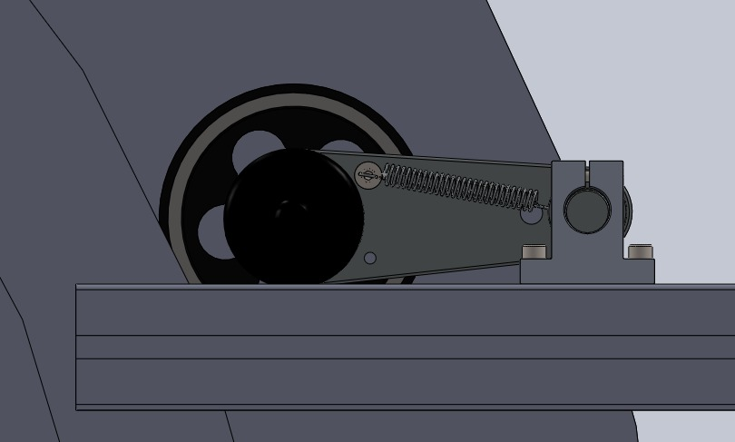

 | Montaje de soporte en planta
 | Instlación de tuberia y ruteo de cable
POLITICAS: |  |  |  | SUBTOTAL | $18,570.28
Condiciones de pago: 50% de anticipo, 50% al terminar el trabajo |  |  |  | IVA 16% | $2,971.25
Vigencia: 05 DÍAS HÁBILES.
Precio en MONEDA NACIONAL.
Se requiere ÓRDEN DE COMPRA para iniciar el servicio. |  |  |  | TOTAL | $21,541.53
Después de confirmado el servicio NO SE ACEPTAN CANCELACIONES.
NOTAS IMPORTANTES:
Para Mayor Información, consulte losterminos y condiciones en: https://www.ssepi.org/terms

Tiempo de entrega de material 5-6 Días Hábiles. Montaje 4 Horas en planta

Ing. Daniel Zuñiga |  | ventas@ssepi.org |  | 477 737 3118

